Itinerary
旅程表 |  |  |  |  |  |  |  |  |  |  |  |  |  | Language / ภาษา / 言語
 |  |  |  |  |  |  |  |  |  |  |  |  |  | 3_Japanese / ญี่ปุ่น / 日本語
旅行者一行名 |  |  |  | aiueokakikukeko |  |  | 様 |  | スケジュール |  |  |  | 日数
 |  |  |  |  |  |  |  |  | 18/Jan/2024 Thu. - 19/Jan/2024 Fri. |  |  |  | 2

行き先 |  | xxx

日 | 日付 |  | 交通手段 | 到着予定時刻 | ガイド | 旅程 | 出発予定時刻 | 食事 |  |  | ホテル | 最大滞在時間 | 移動予定時間 | Google map by car
 |  |  |  |  |  |  |  | 朝 | 昼 | 夕
1 | 2024-01-18 | 1 | ✈ Jumbo jet | 6:55:00 | - | Haneda Airport by TG682 (06.55 am) |  | - | - | - | -
 |  | 2 | 🚌 Bus | 8:00:00 | 👤 | Haneda Airport | 8:30:00 | - | - | - | - | 0:30:00 | 1:45:00 | 1:33:00
 |  | 3 | 🚌 Bus | 10:15:00 | 👤 | Kawagoe | 11:00:00 | - | - | - | - | 0:45:00 | 1:00:00 | 0:54:00
 |  | 4 | 🚌 Bus | 12:00:00 | 👤 | Kisso Higashiarai branch | 12:40:00 | - | 🍽 | - | - | 0:40:00 | 2:30:00 | 2:15:00
 |  | 5 | 🚌 Bus | 15:10:00 | 👤 | Karuizawa Terrace (Harunire Terrace) | 17:10:00 | - | - | - | - | 2:00:00 | 0:20:00 | 0:02:00
 |  | 6 | 🚌 Bus | 17:30:00 | 👤 | Enishiya | 18:30:00 | - | - | 🍽 | - | 1:00:00 | 0:30:00 | 0:12:00
 |  | 7 | 🚌 Bus | 19:00:00 | 👤 | Karuizawa Prince Hotel West |  | - | - | - | 🏨
2 | 2024-01-19 | 1 |  | 7:00:00 | - | Morning buffet at Karuizawa Prince Hotel West |  | 🍽 | - | - | -
 |  | 2 | 🚌 Bus | 8:00:00 | 👤 | Destination_2_1 | 8:20:00 | - | - | - | - | 0:20:00 | 0:40:00
 |  | 3 | 🚌 Bus | 9:00:00 | 👤 | Destination_2_2 | 9:30:00 | - | - | - | - | 0:30:00 | 0:30:00
 |  | 4 | 🚌 Bus | 10:00:00 | 👤 | Destination_2_3 | 10:30:00 | - | - | - | - | 0:30:00 | 0:30:00
 |  | 5 | 🚌 Bus | 11:00:00 | 👤 | Destination_2_4 | 11:30:00 | - | - | - | - | 0:30:00 | 0:30:00
 |  | 6 | 🚌 Bus | 12:00:00 | 👤 | Ramen shop aiueo | 12:30:00 | - | 🍽 | - | - | 0:30:00 | 4:30:00
 |  | 7 | 🚌 Bus | 17:00:00 | 👤 | Destination_2_5 | 17:30:00 | - | - | - | - | 0:30:00 | 0:30:00
 |  | 8 | 🚌 Bus | 18:00:00 | 👤 | Dinner buffet aiueo | 18:30:00 | - | - | 🍽 | - | 0:30:00 | 0:30:00
 |  | 9 | 🚌 Bus | 19:00:00 | 👤 | aiueo Hotel |  | - | - | - | 🏨
 |  | 10
 |  | 11
6 |  | 1
 |  | 2
 |  | 3
 |  | 4
 |  | 5
 |  | 6
 |  | 7
 |  | 8
 |  | 9
 |  | 10
 |  | 11
 |  | 12
 |  | 13
 |  | 14
 |  | 15
 |  | 16
 |  | 17
 |  | 18

EOF
 |  |  |  |  |  |  |  | JAPAN PRIVATE GUIDE
 |  |  |  |  |  |  |  | #605 Bay-City-Nishikasai, 5-11-15 Nishikasai,
 |  |  |  |  |  |  |  | Edogawa-ku, Tokyo-to 134-0088 Japan
 |  |  |  |  |  |  |  | +817091926556
 |  |  |  |  |  |  |  | japanprivateguide999@gmail.com
 |  |  |  |  |  |  |  | https://www.japanprivateguide.jp/

Sheet1
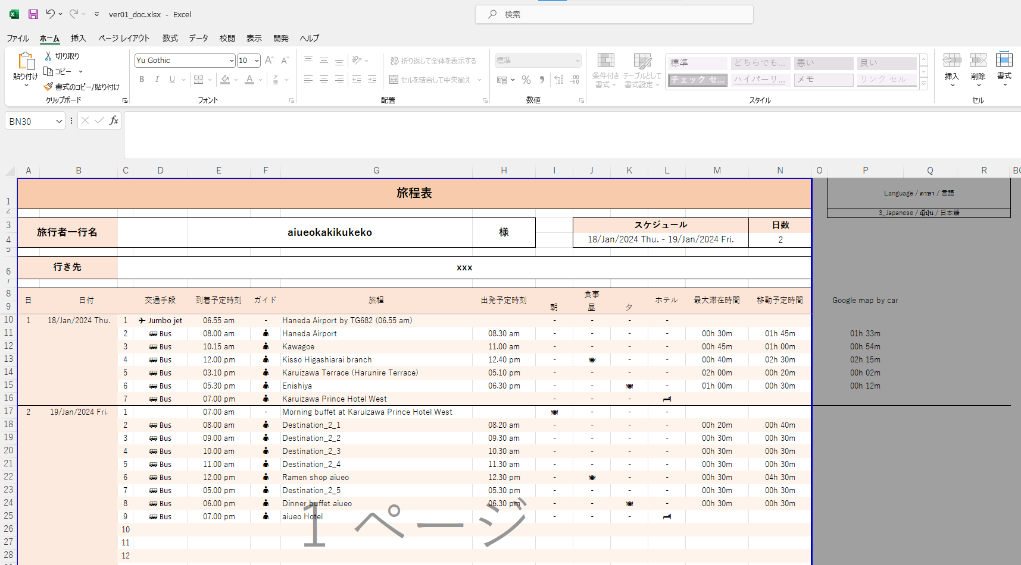

date を入力すると
ここにスケジュールと日数が出ます。
date を入力すると
ここにスケジュールと日数が出ます。
Thai / English / Japanese
変更できます。
date を入力すると
ここにスケジュールと日数が出ます。
date を入力すると
ここにスケジュールと日数が出ます。

date を入力すると
ここにスケジュールと日数が出ます。

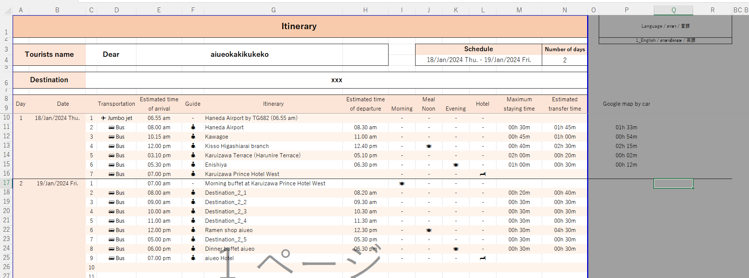

1
2
3
4
5
6
7
8
9
10

1. when Date ?
2. what transportion ?
3. what time arrive ?
4. Guide is Yes or No ?
5. what itinerary ?
6. what time departure ?
7. Meal ?
8. Hotel ?
9. how long maximum staying time ?
[6.Estimated time of arrival] - [3.Estimated time of departure]
08.30 am - 08.00 am = 00h 30m
10.how long Estimated transfer time ?
[6.Estimated time of arrival] - [next itinerary : 3.Estimated time of departure]
12.00 pm - 11.00 am = 01h 00m

素材
 | 入力値制限の値やエラーメッセージ


JAPAN PRIVATE GUIDE |  | Enterable characters
Address :#605 Bay-City-Nishikasai, 5-11-15 Nishikasai, |  | 00:00 - 23:59
Edogawa-ku, Tokyo-to 134-0088 Japan
Tel : +817091926556 |  | Enterable characters
Email : japanprivateguide999@gmail.com |  | 1900/01/01 - 9999/12/31
URL : https://www.japanprivateguide.jp/
 |  | Enterable characters
 |  | 1 - 100

JAPAN PRIVATE GUIDE
Address : #605 Bay-City-Nishikasai, 5-11-15 Nishikasai, Edogawa-ku, Tokyo-to 134-0088 Japan
Tel : +817091926556
Email : japanprivateguide999@gmail.com
URL : https://www.japanprivateguide.jp/

JAPAN PRIVATE GUIDE
#605 Bay-City-Nishikasai, 5-11-15 Nishikasai, Edogawa-ku, Tokyo-to 134-0088 Japan
+817091926556
japanprivateguide999@gmail.com
https://www.japanprivateguide.jp/

JAPAN PRIVATE GUIDE
#605 Bay-City-Nishikasai, 5-11-15 Nishikasai,
Edogawa-ku, Tokyo-to 134-0088 Japan
+817091926556
japanprivateguide999@gmail.com
https://www.japanprivateguide.jp/

